表紙
 |  |  |  |  |  |  |  |  | 2020年（令和２年）

 | 山口市消費者物価指数

令和７年１０月

 |  |  |  |  |  | 山口市 |  |  | 全国
 |  |  |  |  |  | 指 数 | 前月比 | 前年 同月比 | 指 数 |  | 前月比 | 前年 同月比
 |  | 総合指数 |  |  |  | １１３.２ | ０.７％ | ２.６％ | １１２.８ |  | ０.７％ | ３.０％
 |  | 生鮮食品を除く総合 |  |  |  | １１２.５ | ０.６％ | ２.７％ | １１２.１ |  | ０.６％ | ３.０％
 |  | 生鮮食品及び |  |  |  | １１２.１ | ０.６％ | ２.９％ | １１１.５ |  | ０.７％ | ３.１％
 |  | エネルギーを除く総合

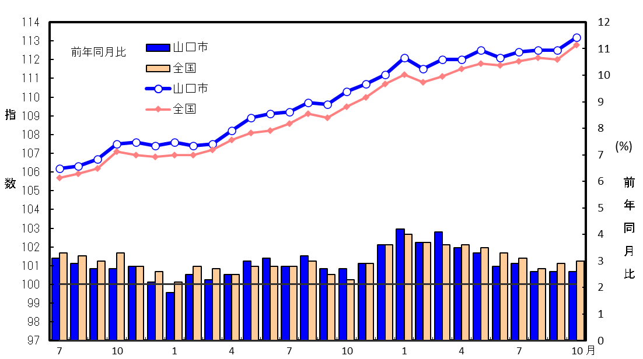
 | 総 合 指 数 の 推 移
 |  |  |  |  |  |  |  | （総合指数：2020年（令和２年）＝100）

総 合 指 数

 |  |  |  |  | 令和6年 |  |  |  |  | 令和7年

 |  |  | 統計は 一人ひとりの参加から
 |  |  |  | 山口県 |  |  |  | 総合企画部

 |  |  |  |  |  |  |  | 統計分析課

 | （利用上の注意） この資料は総務省統計局による公表の内容とその詳細を収録したものである。

p3
<<生鮮食品を除く総合>>の動き

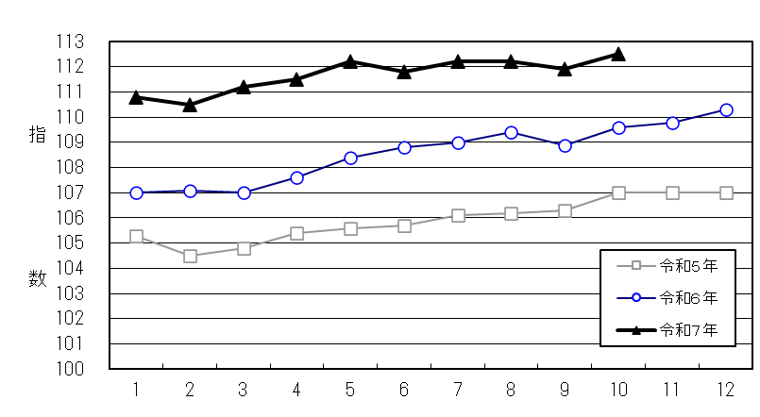
 | （2020年（令和２年）＝100）

月

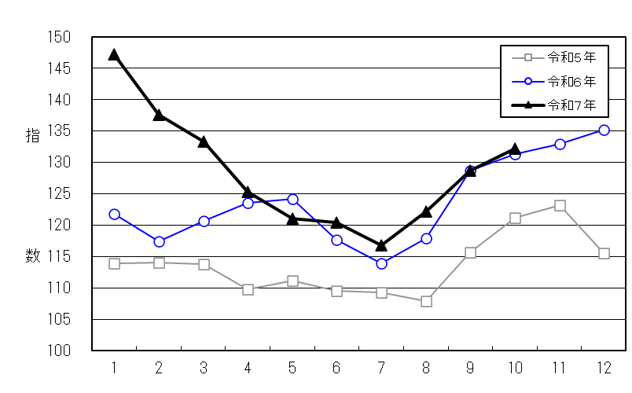
<<生鮮食品>>の動き
 | （2020年（令和２年）＝100）

月

<<生鮮食品及びエネルギーを除く総合>>の動き

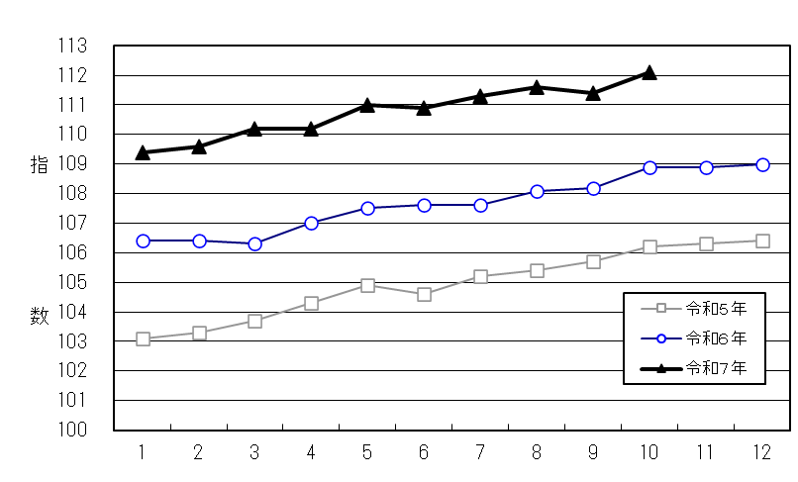
 | （2020年（令和２年）＝100）

月

3

